カメラテスト
各孤島から見た時に何が映るかを確認する

 | パターン① | パターン②
孤島①をバックにしたとき
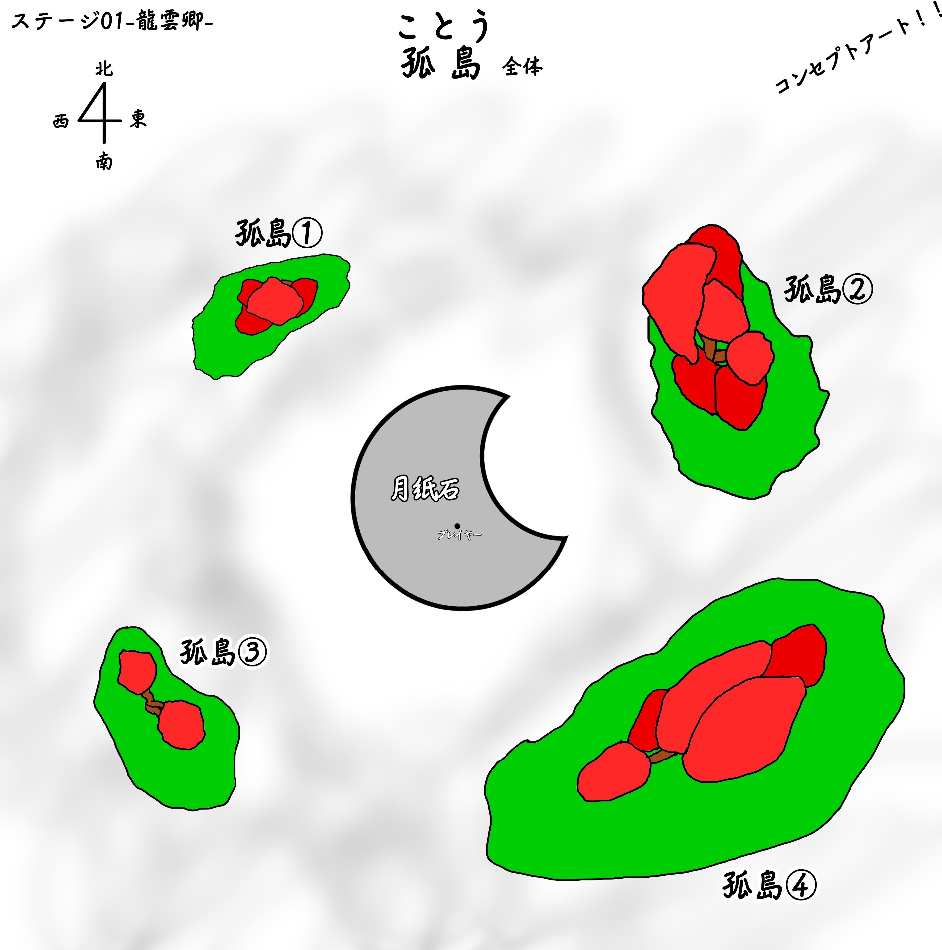
カメラ

カメラ

孤島②をバックにしたとき | パターン①

カメラ

孤島③をバックにしたとき | パターン①

カメラ

孤島④をバックにしたとき | パターン① |  | パターン②

カメラ

カメラ

タイトルシーン構成
プレビュー
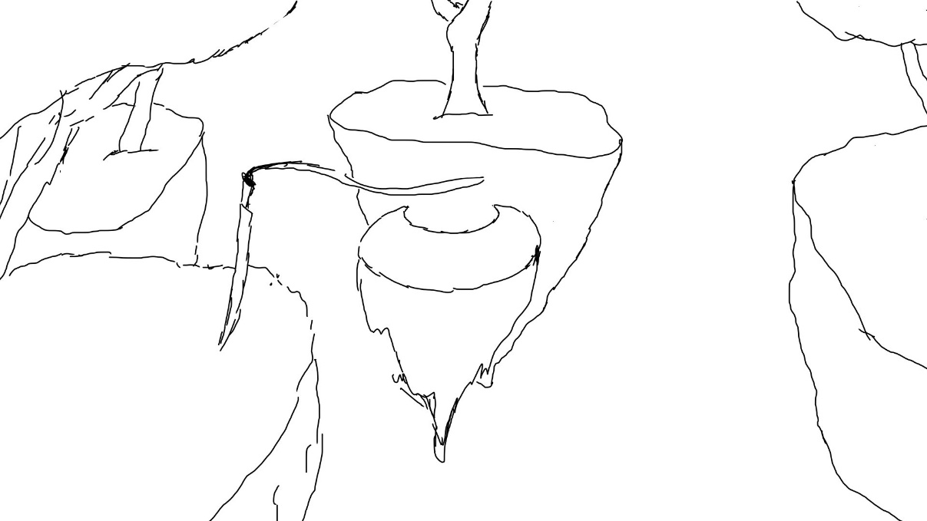
初期ステージをタイトル画面に映す
今後、終了したときにいた場所によって、
タイトル画面を変える予定があるが現状は、
初期ステージのみであるため

剣を孤島③に設置
戦うゲームであることを示す

 | カメラプレビュー


カメラは孤島③から見た視点
理由は最も多く画面にオブジェクトが入るから、
孤島②でも入るが孤島③は小さいので、
孤島②を画面の中心にとらえるぐらいで見た方が、
しっかりとオブジェクトの存在感が伝わる

カメラ

UI
UIプレビュー

ーPress Key To Startー

キーを押すことで開始することを示す、
オートセーブで前回終了した場所から再開する

